Tableau de bord
Analyse des ventes mensuelles des clients affiliés

 | SEPT | OCT | NOV | DEC | JAN | FEV | TOTAL

bien de conso. | 10,543 € | 11,458 € | 13,520 € | 14,023 € | 14,983 € | 14,764 € | 79,291 €
nourriture | 13,855 € | 16,052 € | 16,797 € | 17,582 € | 18,216 € | 24,899 € | 107,401 €
high tech | 3,002 € | 3,769 € | 4,230 € | 4,341 € | 2,713 € | 0 € | 18,055 €
TOTAL | 27,400 € | 31,279 € | 34,547 € | 35,946 € | 35,912 € | 39,663 € | 204,747 €

TEMPS D'ACHAT | NB TRANSACTIONS | CA TOTAL
Inférieur à 4 min. | 47 | 1,563 €
Supérieur à 9 min 30 | 91 | 7,577 €

Graphique montrant l'évolution du chiffre d'affaires au sein de chaque catégorie (de septembre à février)

Infographie représentant le chiffre d'affaires total pour chaque catégorie (de septembre à février)
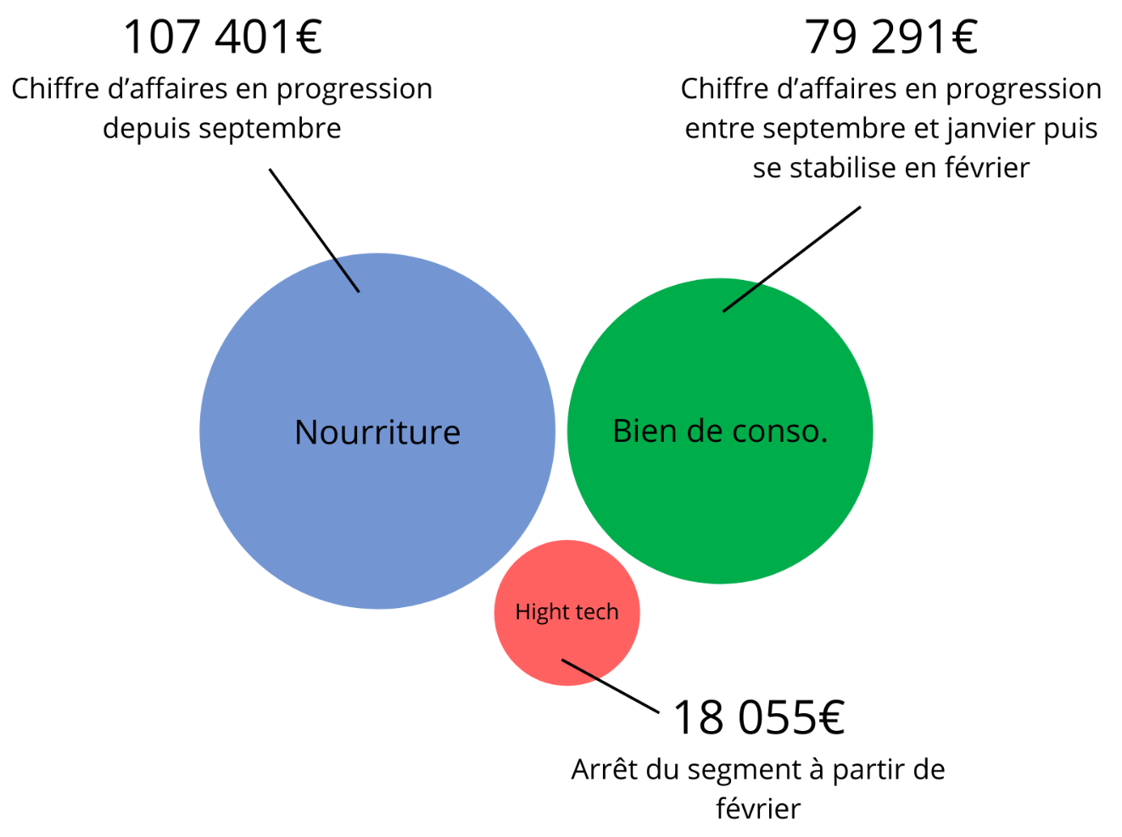

Top 10 des clients avec le détail par catégorie (Pour le mois de février)
 | bien de conso. | nourriture
24 | 631.71 € | 878.62 €
25 | 368.74 € | 1028.41 €
26 | 619.51 € | 719.24 €
36 | 505.64 € | 729.21 €
20 | 368.80 € | 779.15 €
35 | 482.34 € | 639.66 €
31 | 589.96 € | 525.25 €
38 | 568.76 € | 526.25 €
15 | 190.66 € | 872.34 €
22 | 291.37 € | 743.33 €

Graphique représentant le montant du panier en fonction du temps passé sur le site pour les clients affiliés (Pour le mois de Février)
 | Montant du panier en fonction du temps passé sur le site
5.22 | 48.26 €
6.17 | 55.46 €
5.36 | 53.20 €
5.46 | 47.61 €
9.77 | 81.57 €
6.96 | 63.50 €
5.64 | 46.17 €
4.56 | 46.90 €
5.20 | 39.99 €
6.28 | 58.85 €
6.06 | 55.41 €
6.57 | 64.61 €
4.24 | 45.75 €
8.71 | 73.91 €
6.22 | 51.33 €
5.47 | 49.61 €
9.98 | 83.73 €
5.39 | 44.63 €
9.95 | 80.99 €
9.23 | 74.24 €
8.39 | 72.72 €
5.41 | 44.60 €
7.45 | 57.16 €
5.03 | 41.59 €
5.15 | 52.61 €
6.43 | 54.95 €
8.93 | 72.44 €
8.44 | 68.91 €
8.92 | 77.15 €
5.47 | 44.40 €
7.28 | 62.93 €
4.84 | 37.46 €
7.60 | 73.75 €
9.07 | 67.15 €
9.91 | 77.40 €
6.38 | 63.51 €
5.63 | 51.14 €
8.72 | 70.61 €
4.55 | 44.23 €
6.55 | 50.83 €
4.15 | 45.83 €
6.41 | 45.66 €
7.52 | 54.57 €
5.91 | 56.36 €
8.31 | 64.02 €
9.59 | 71.15 €
4.88 | 46.33 €
7.21 | 52.08 €
9.93 | 80.16 €
9.60 | 79.55 €
...

Graphique représentant le chiffre d'affaires par catégorie en pourcentage (pour le mois de février)
 | Total
bien de conso. | 37%
nourriture | 63%

